Avada 설치
Avada 설치 방법
 | 1. themeforest에서 테마 구매
 |  | https://themeforest.net/page/top_sellers
 | 2. 구매 후 메뉴 상단의 ID 드롭다운 menu의 Download를 선택하면 아래와 같은 화면이 나옴.
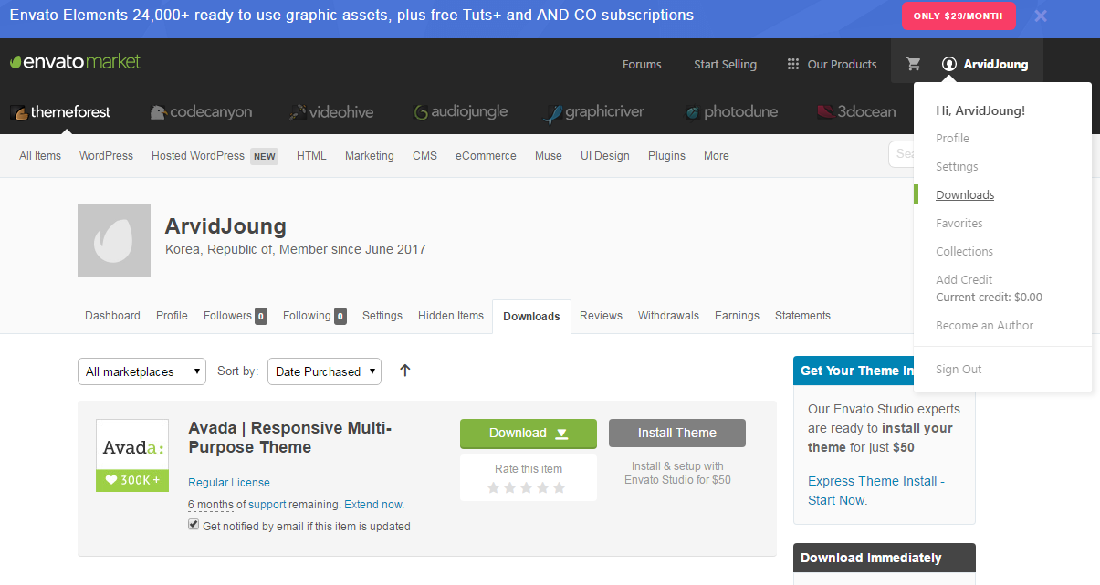

 | 3. Download 버튼을 선택하고, All files & documentation을 선택한다.

 | 4.Download된 압축 파일을 풀어준다.
 |  | Avada Themes 폴더에 아바다 테마와 차일드 테마가 있음

 | 5. WP 외모에서 본테마를 설치 후 비활성화 상태로 둔다.
 | 6. WP 외모에서 차일드 테마를 설치 후 활성화 시킨다.
 |  | 테마의 파일을 수정,변경시 차일드 테마를 사용하며,
 |  | 추후 테마가 upgrade되더라도 차일드 테마의 수정 사항은 유지가 된다.
 | 7. 제품등록
 |  | 테마 설치 후, WP side bar menu에 Avada menu가 생성되며, 이를 선택하고 Registration을 선택한다.
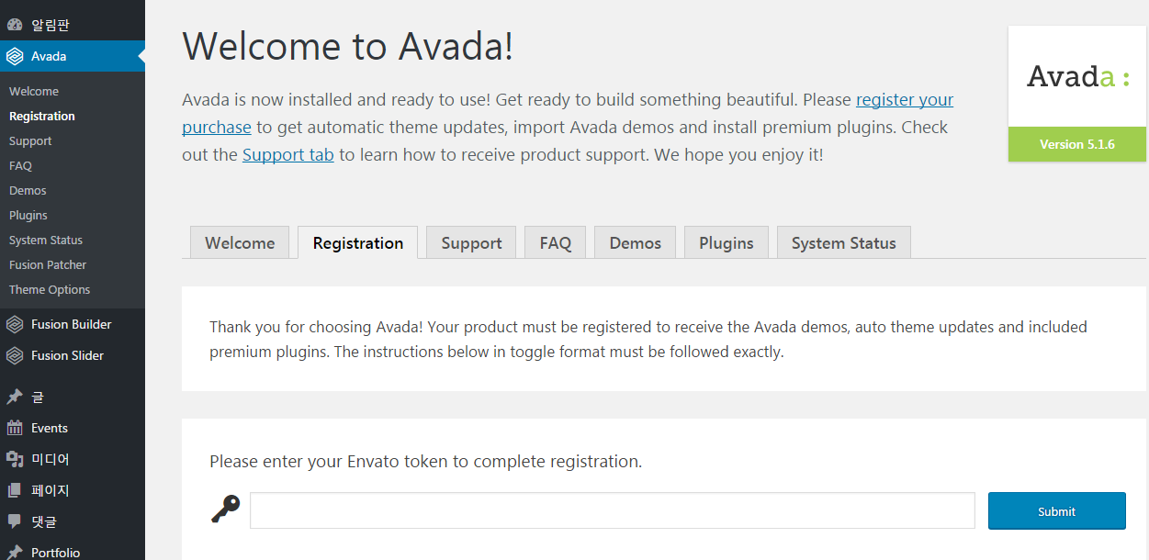

 |  | 하단의 Generate A Personal Token link를 선택하여, envateAPI create a token 페이지로 이동한다.
 |  | 아래의 항목들을 입력 및 선택 후 create Token을 선택한다.
 |  |  | Token name : 사용자가 임의로 이름 명시
 |  |  | Permissions needed
 |  |  |  | View Your Envato Account Username
 |  |  |  | Download Your Purchased Items
 |  |  |  | List Purchases You’ve Made
 |  |  |  | Verify Purchases You've Made
 |  |  | therms and conditions
 |  | 정상적으로 처리시 Success 와 함께 token이 생성된다.
 |  | 생성된 token을 copy하여 WP의 Registration에 입력 후 submit 선택 |  |  | lAPnrqeAhAPp0mygCH27vMuMA9XOfIjx
 | 8. System Status 체크
 |  | Avada menu의 System Status에서 필요한 사양을 확인 할 수 있으며, 문제가 되는 항목은 Red Text
 |  | 로 표시되며, 변경 방법에 대한 link도 제공된다.

 |  | Recommended PHP Configuration Limits
 |  |  | max_execution_time 180
 |  |  | memory_limit 128M
 |  |  | post_max_size 32M
 |  |  | upload_max_filesize 32M
 | 9. Avada에서 제공하는 Plug-In 설치
 |  | WP side-bar menu에서 Plugins을 선택하면, Avada에서 제공되는 Plugin이 list-up되며,
 |  | 이를 모두 설치한다.
 |  | Avada가 최적화 해 놓은 Plugin이므로, 동일 기능의 Plugin인 경우에는 Avada에서 제공하는 plugin을 사용
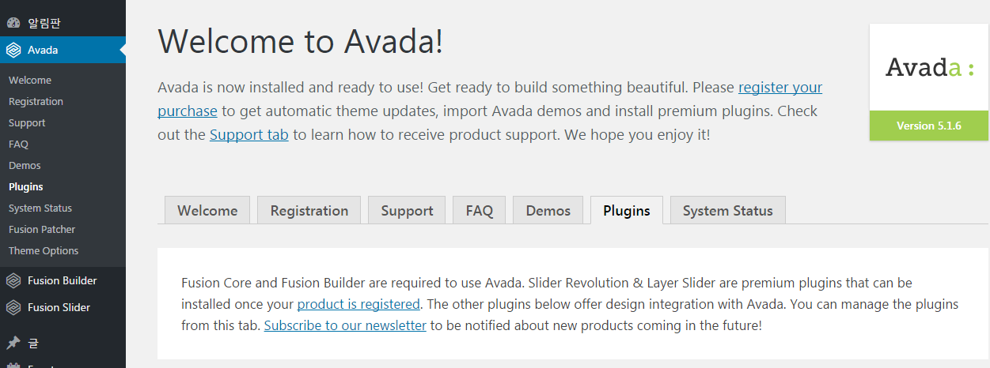

 | 10. 테마 patch 하기
 |  | WP side-bar menu에서 Fusion Patcher를 선택하고, 순서에 맞춰 Patch 실행함.
 | 11. WP의 알림판 > 업데이트 메뉴에서 theme와 Plugin을 update한다.

WP Reset
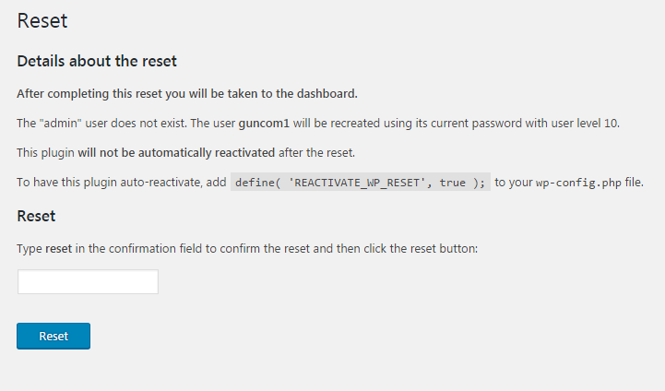
1. WordPress Reset
 | https://wordpress.org/plugins/wordpress-reset/#description
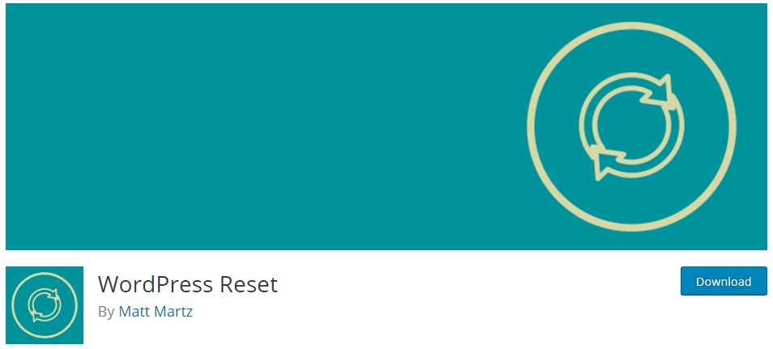

 | WordPress 초기 설정으로 원복해 주는 plug-in
 | Avada dome theme 삭제 및 변경시 사용
 |  | 플러그인을 비활성화하고 모든 페이지, 게시물, 메뉴, 슬라이더, 위젯 데이터, 퓨전 테마 옵션
 |  | 등을 제거
 |  | Fusion Patcher 상태 원복됨.
 |  | Avada Registration에서 token 재입력 해야 함
 |  |  | Slider Revolution과 Layer Slider는 Avada token 등록 후 사용 가능함
 |  | Avada의 System 설정 상태는 유지됨

 | 사용법
 |  | 1) Admin Side bar menu의 도구에 등록됨
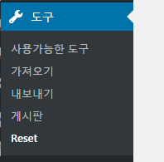

 |  | 2) text box에 reset을 입력하고, Reset 버튼 선택
 |  | ※ wordpress가 영문으로 설정되므로, admin side bar menu의 설정에서 언어를 한국어로 변경한다.

Layout
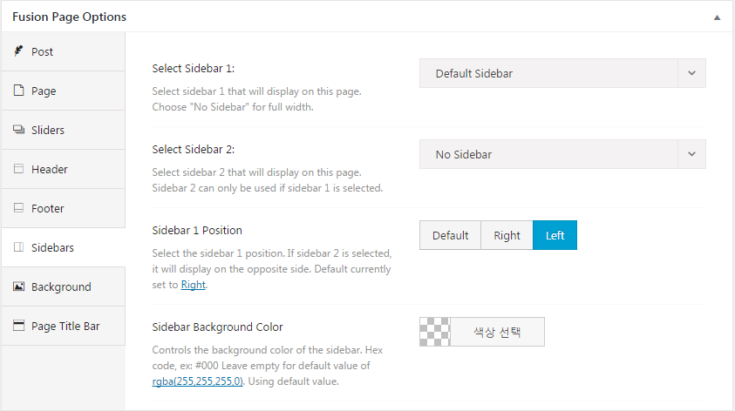
1. sidebar menu 생성 방법
 | Fusion Builder -> Library -> Demos -> Sidebar Page 참조

Header
1. Header 설정
 | 1) Header Content
 |  | Header의 위치와 Header content의 디자인 설정
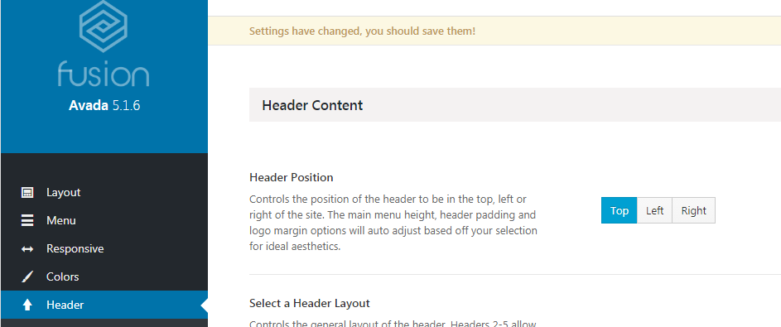

 |  | Header Position
 |  |  | Top - 7가지 디자인이 있으며, 선택된 디자인에 따른 content를 선택할 수 있다
 |  |  |  | 슬라이더 설정이 가능한 layout 이며, Header 위/아래
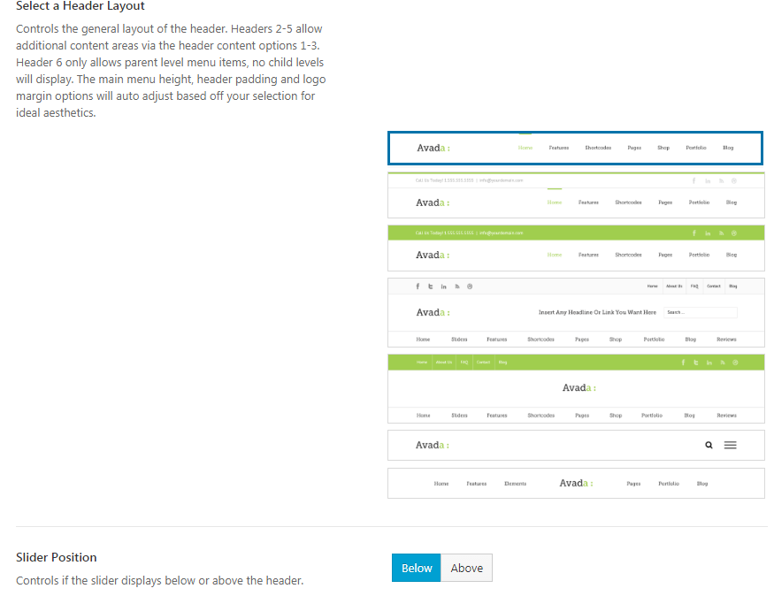



 |  |  | Left/Right - 한가지 형태이며, Main menu이외의 3개의 content 추가가 가능한다.
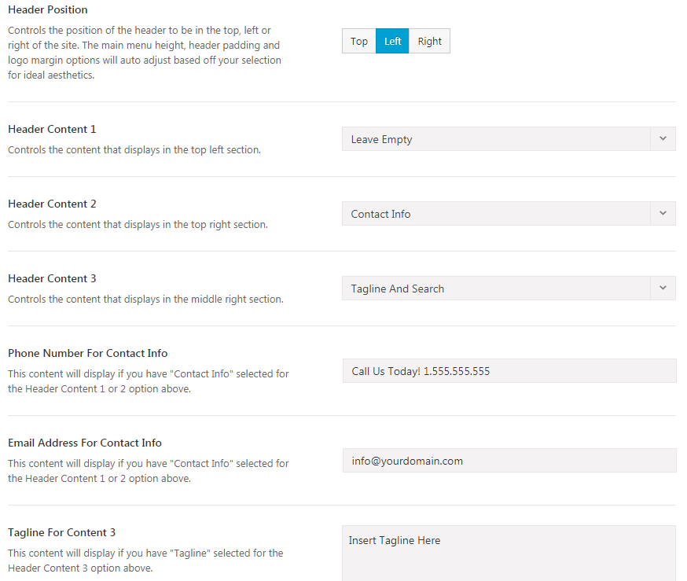


 |  |  |  | Left


 |  |  |  | Right

 | 2) Header Background Image
 |  | Header 영역에 Background image 설정, image 선택이 없는 경우 background color가 설정됨

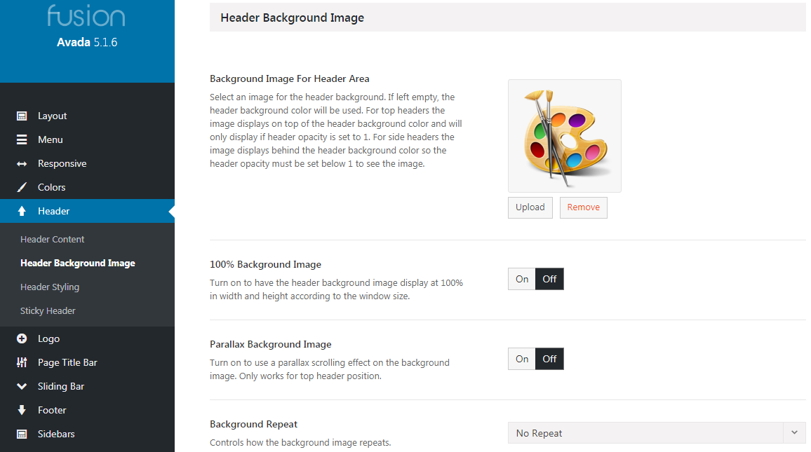

 | 3) Header Styling
 |  | Header 영역의 Padding(여백) 설정

 |  | Header 영역 그림자 설정

 |  | Logo와 Menu 배치를 폭 100%로 사용 - Logo는 좌측, Menu는 우측으로 정렬됨

 |  | Background color 설정

 |  | Sticky Header
 |  |  | Header 영역에 scroll을 내려도 상단에 유지되도록 하는 설정
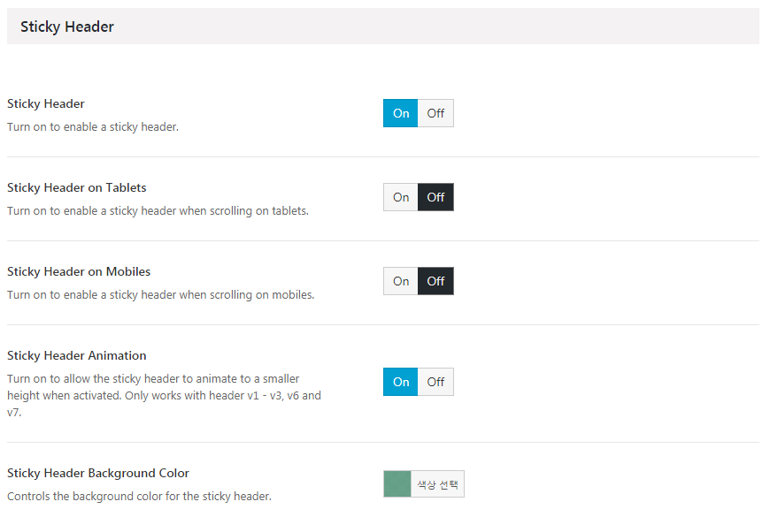
PC에서의 On/Off
테블렛에서의 On/Off
모바일에서의 On/Off
Sticky 상태에서의 BG color

Logo
2. Logo 설정
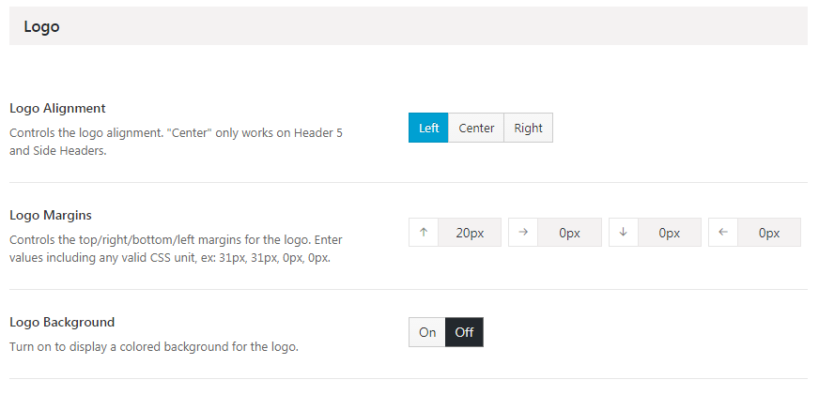

 | Logo Alignment
 |  | Header내의 Logo 위치 설정
 |  | Left

 |  | Right

 |  | Center
 |  |  | Header 5에서만 사용 가능 - Header layout menu에서 선택

 | Logo Margins
 |  | Logo의 4방향에 대한 margin 설정

 | Logo Background
 |  | Logo의 background color 설정

Sheet1
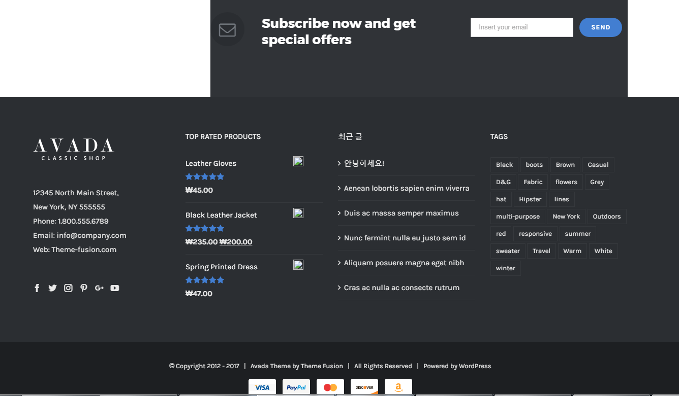
Header 설정
 | Heakder Content
 |  | content option 4 선택

Main menu 설정
 | Avada Option - Main menu 높이와 Highlight style 및 color를 선택한다.
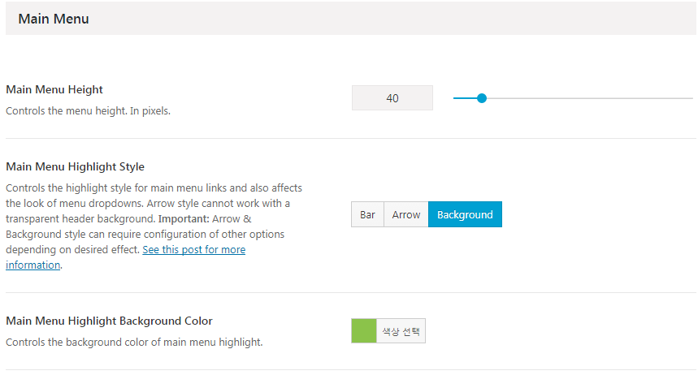

 | Avada Option - Menu 정렬 방식 및 Hover color를 선택한다.
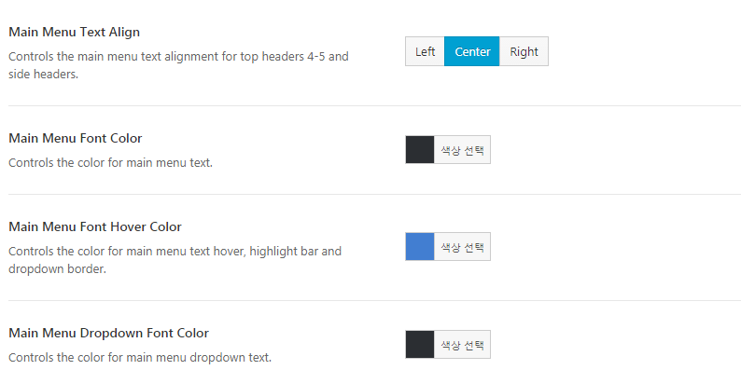

 | 외모 > Main menu - Sticky 설정을 위해 아래와 같이 설정한다.

Sidebar 위젯 설정
 | 위젯의 Products Sidebar에 woocommerce의 categories를 추가하고, 기존 설정을 한다.
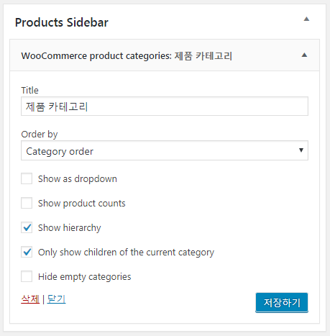

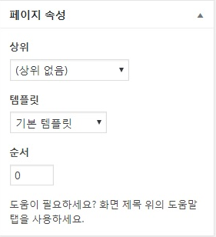
Home 설정
 | 템플릿을 기존으로 설정
 | Sidebar menu가 있는 경우, 100% Width는 설정이 안됨
 | Side Navi..의 경우, 아래와 같이 메뉴가 하나 더 들어감
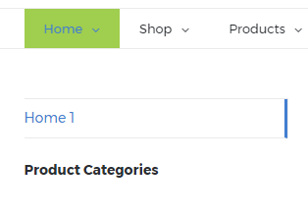

 | Sidebars를 Products Sidebar로 설정 - 포함되는 메뉴는 위젯에서 변경 가능
 |  | Home은 Page내에 별개의 설정이 필요함
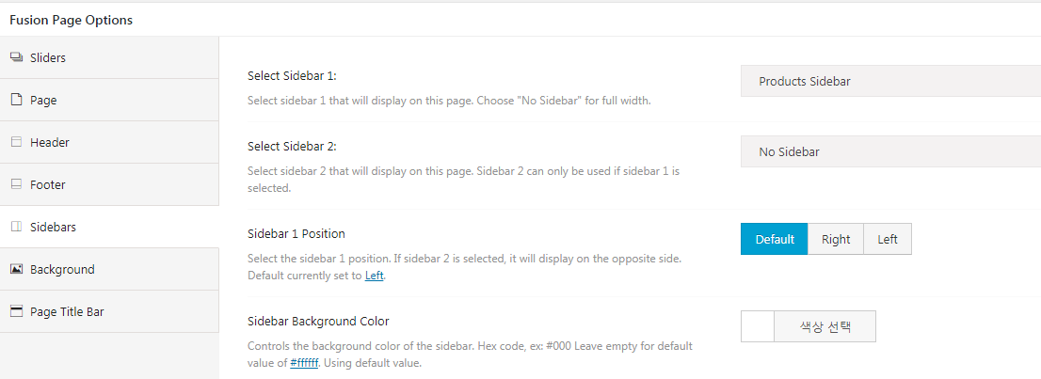

Footer 설정
 | Footer widget을 사용하지 않는 경우, OFF로 설정한다.

 | Footer widget이 ON되어 있는 상태이며, 목록은 위젯의 Footer Widget 1,2,3,4에서 선택할 수 있다.

상품page
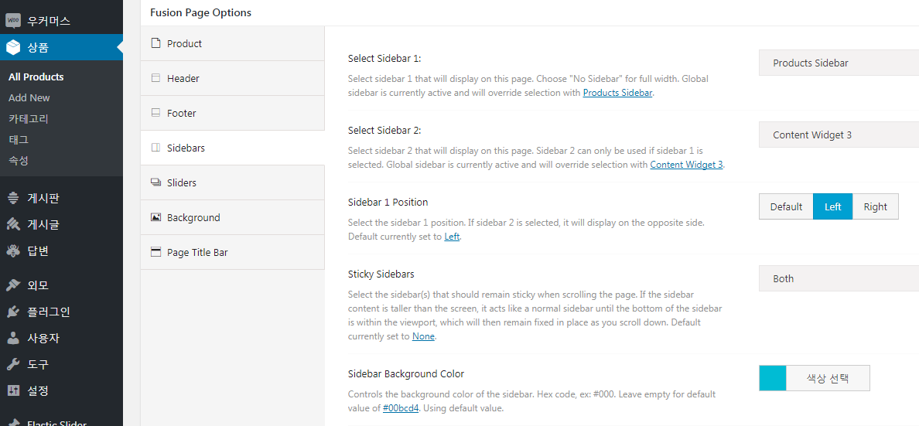
Avada Option에서의 Sidebar 추가
 | Avada option의 Sidebar의 Pages 설정보다 각 Page의 sidebar 설정이 우선함
 | Page sidebar 설정
 |  | Avada option > Sidebars > Pages
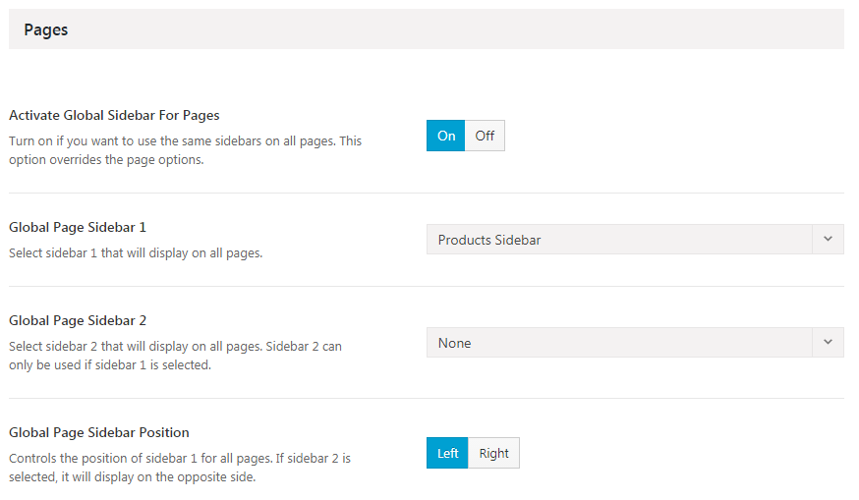

 | Product page의 Sidebar 설정
 |  | Avada option > Sidebars > Woocommerce Products
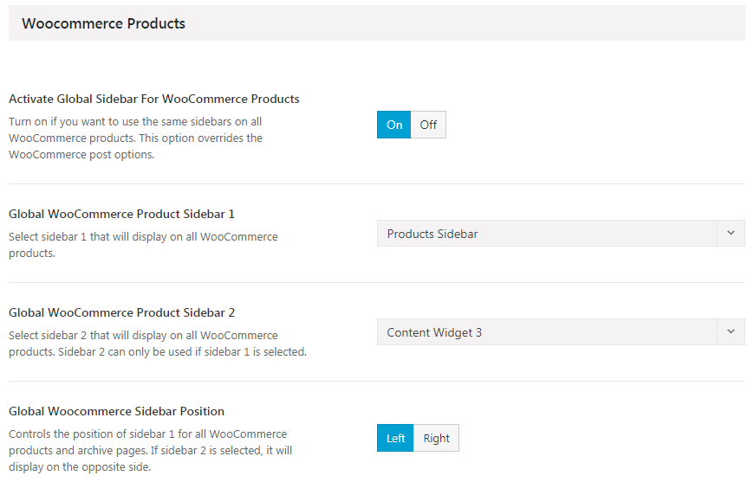

 | Product Archive의 Sidebar 설정
 |  | Avada option > Sidebars > WooCommerce Archive
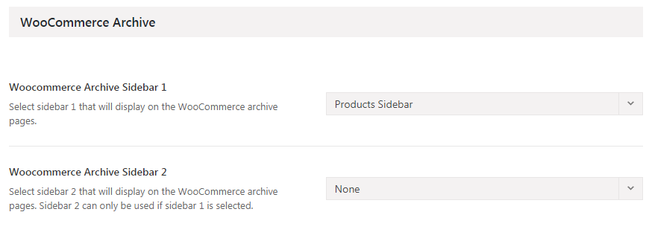

Page내에서의 Sidebar 추가
 | Avada option의 sidebar 설정보다 우선적으로 적용된다.
 | Sidebar sticky 설정도 가능함
 | 모든 page에 option을 일괄 적용하는 방법 필요

Sheet2
